info client


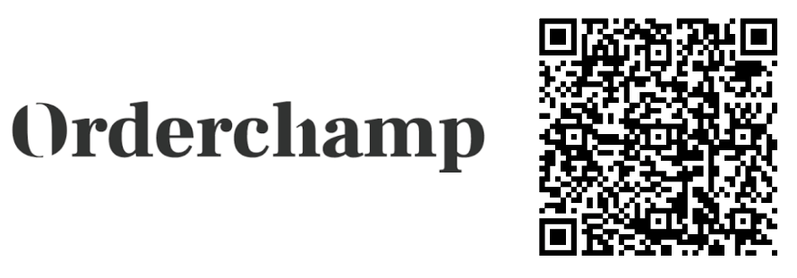
 |  | BON DE COMMANDE / ORDER FORM - Tarif / Price list Septembre 2026
 |  | Nom du commercial : | N° Commande / Order number :

Enseigne / Company : |  | Date commande / order date
 |  | Date livraison souhaitée / Desired delivery date
Pays / Country : |  | A envoyer par mail / To be sent by email : commercial@toutsimplement.com
 |  | Pour nous contacter / to contact us: +33 (0)3 81 67 26 66
Nom contact / Name :
 |  | Obligatoire / Mandatory
Tél. / Phone : |  | N° SIRET or COMPANY REGISTRATION NUMBER
 |  | N° TVA or VAT
Email : |  | N° EORI (for customs)
 |  | Commentaires / comments :
Adresse facturation / Billing address :

Adresse livraison / Delivery address : |  | Signature : | Montant €HT / hors transport :
 |  |  | 0.00 €
 |  | Transport selon condistions détaillées ci-dessous

FRANCE MÉTROPOLITAINE & OUTRE-MER |  | EEC - SWITZERLAND - ENGLAND & OTHER COUNTRIES
nouveau client : proforma ou traite 30j. | FALSE | new customer | FALSE
déjà client : | FALSE | already customer | FALSE
traite directe 30j. (joindre RIB) | FALSE | bank transfer in € | FALSE
virement | FALSE | credit card (visa - master card) | FALSE
CB (visa - master card) | FALSE

Minimum de commande : |  | Minimum order:
Pas de montant minimum de commande, respecter les |  | EEC - SWITZERLAND - ENGLAND
colisages par article. |  | No minimum order, only respect the minimum order quantities for each item.
Livraison : Délai de livraison suivant disponibilité du stock |  | OTHER COUNTRIES
FRANCE MÉTROPOLITAINE |  | Minimum order 1000€.
Franco de port = 400€HT (hors prix négociés). |  | For lower order, management costs = 40€.
Commande inférieure à 400€HT, forfait de transport = 20€HT. |  | Delivery : Delay depends on stock availability
OUTRE-MER |  | EEC
Départ usine. Transport à la charge du client. |  | Postage paid for order over 800€ (except negotiated prices).
 |  | Order under 800€, shipping costs = 25€ (excluding customs duties).
 |  | SWITZERLAND & ENGLAND
 |  | Postage paid for order over 1000€ (except negotiated prices and excluding customs duties).
 |  | Order under 1000€, shipping costs = 25€ (excluding customs duties).
 |  | OTHER COUNTRIES
 |  | Goods ex works. Shipping cost and customs duties paid by the buyer.
 |  | Possibility for the buyer to get organized with his own carrier.

COORDONNÉES BANCAIRES / BANK DETAILS |  | code banque / bank code | 12506
IBAN | FR76 1250 6200 0556 5174 8828 952 | code guichet / sort code | 20005
BIC / SWIFT CODE | AGRIFRPP825 | numéro compte / account number | 56517488289
registered address | CR FRANCHE COMTE - MORTEAU | clé / key | 52
Vous pouvez passer une commande en ligne auprès de nos partenaires / You can place your orders online with our partners :

CGV
